TOP
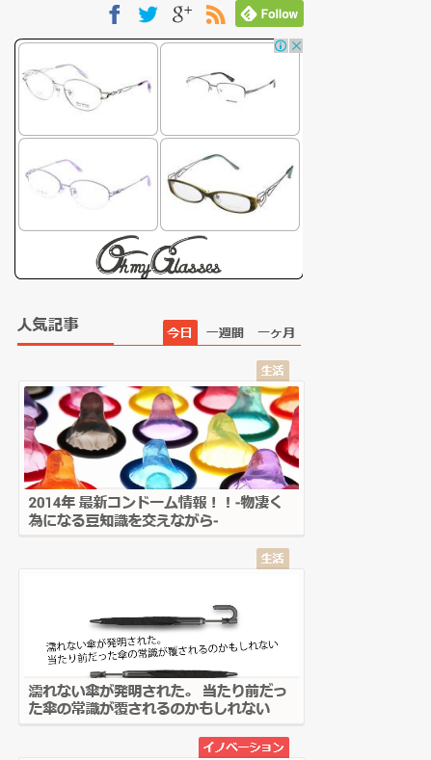
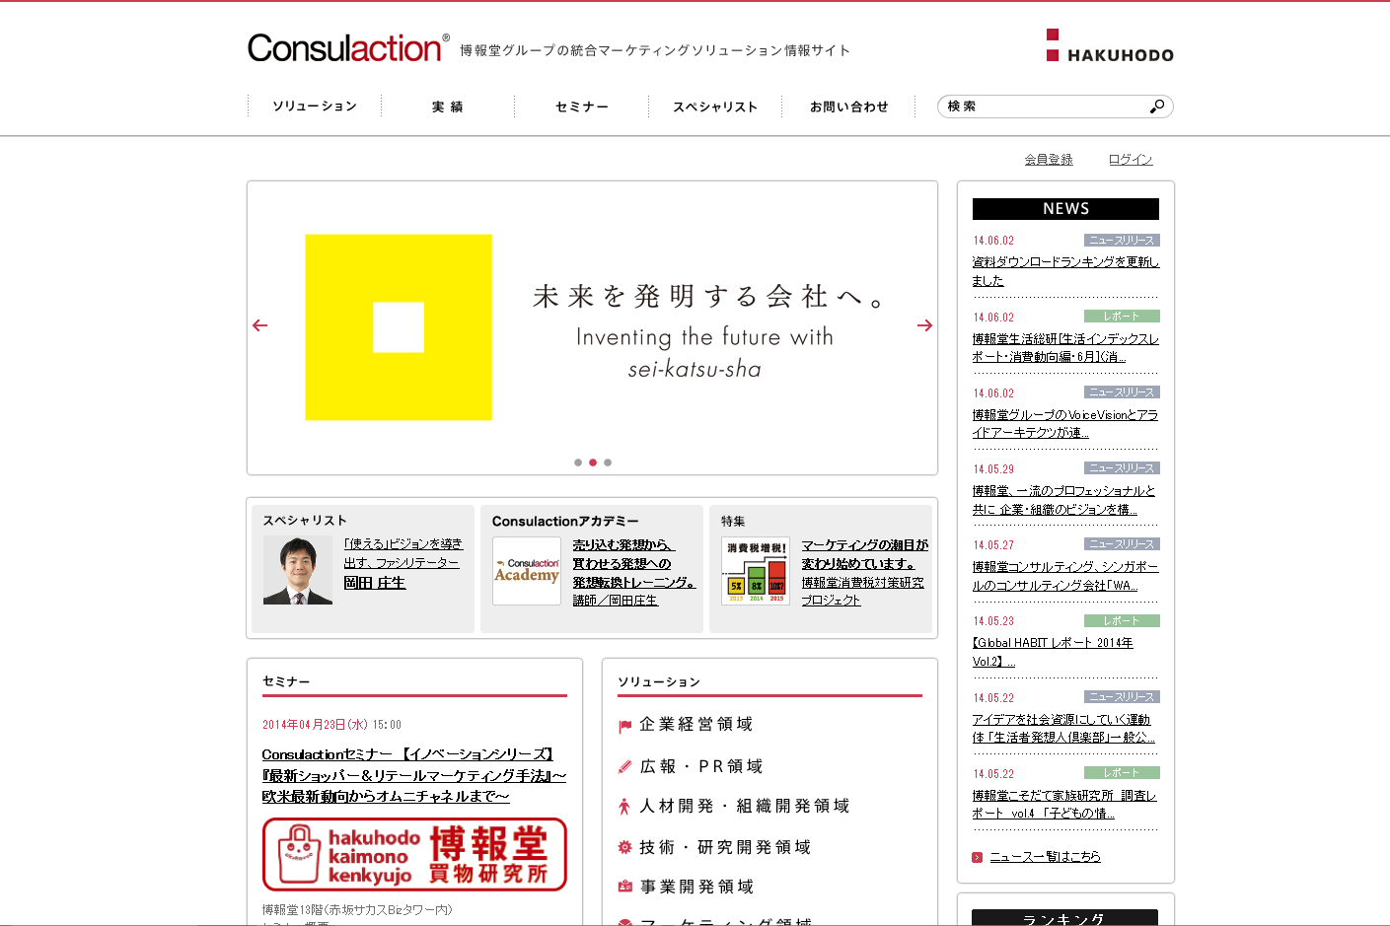
TOP画面 | 参考サイト | http://temita.jp/category/play/
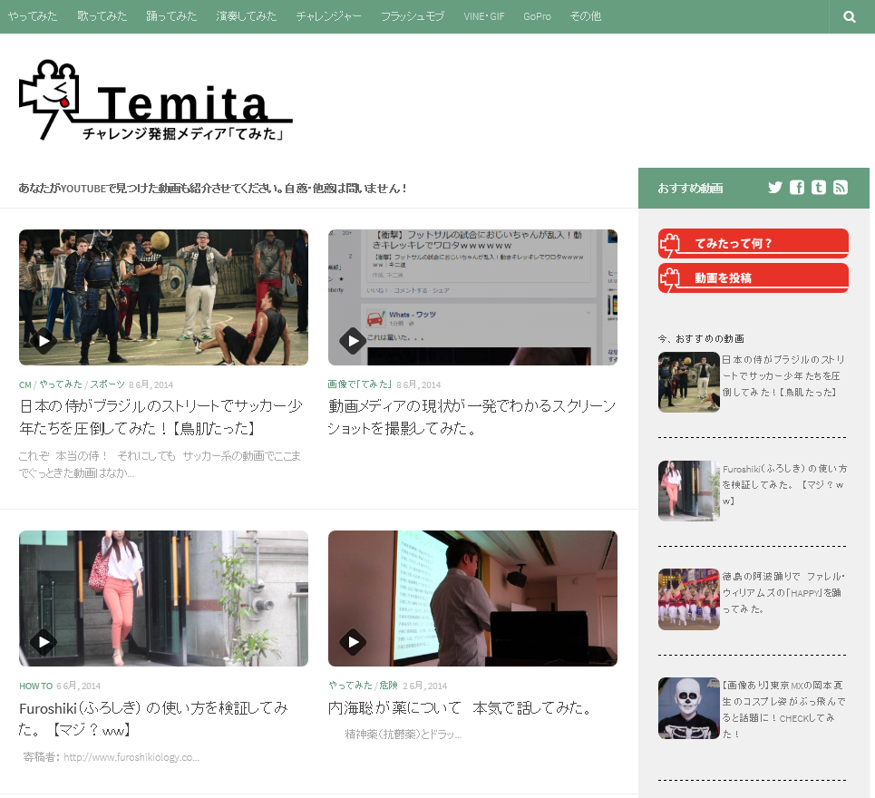
 |  |  | 画面構成は、メニューバー,ヘッダー、メインコンテンツ、右サイドバー、フッターの構成とする
 |  |  | もし参考サイトの様にスクロールしてもメニューバーの固定可能なら
 |  |  | 機能を実装したい（必要工数のもと相談、予算内でできそうであれば実装） |  |  | ← メニューバー固定はすぐ出来ます！

 |  |  | SNSとの連携が必要かどうか相談したい（必要であればSharetube同様配置） |  |  | ← SNSの連携は必須です

 |  |  | この様に、２列で動画を表示したい | ← 了解致しました

 |  |  | サイドバーに関しては、Sharetubeの様に広告掲載スペース |  | ← 了解致しました
 |  |  | ランキング表示、シャッフル記事を設けたい

メインコンテンツにていて（詳細）
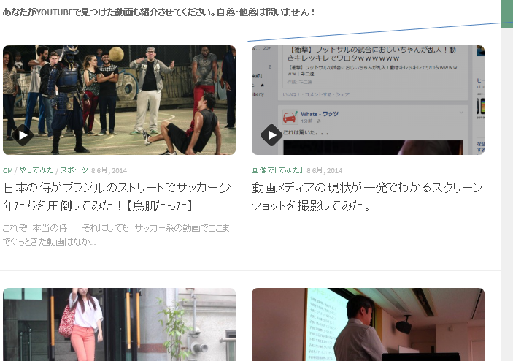
この様に２カラムを採用したい |  | ← 了解致しました

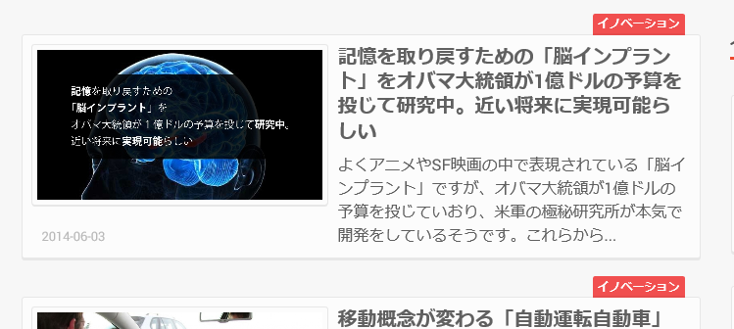

 | 各コンテンツについてシャドウが入り立体的に見えるのが見やすいので真似したい |  |  |  | ← 了解致しました

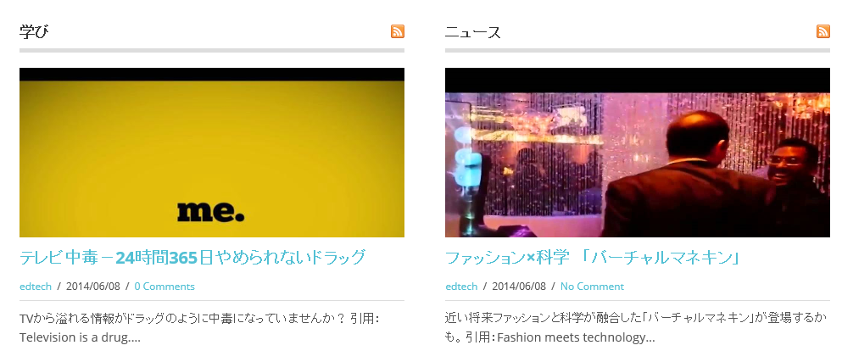

 |  | 何のカテゴリの記事が分かる様にしたい
 |  | （Sharetubeの様に色分けできれば理想） |  | ← 了解致しました

 |  | メインコンテンツの下部まで到達した際
 |  | ページ番号による遷移としたい | ← ページ番号による遷移との事ですが、様々な手法があります

 |  |  |  |  | 1 | 1 2 3 4 5 ラスト
 |  |  |  |  | 2 | 1 2 3 ...ラスト
 |  |  |  |  | 3 | 1 2 3 4 5 6 7 8 9 10（ページがある分だけ続く）
 |  |  |  |  | etc…
 |  |  |  |  | まぁ、後で決めましょう

メニューバーについて（詳細）
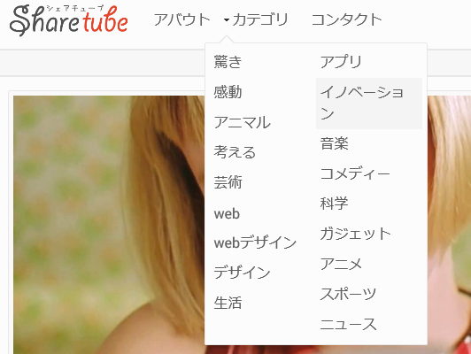

このようにメニューからリスト表示できる機能があればよい | ← 了解致しました

コンテンツクリック後の画面
コンテンツクリック後の画面について
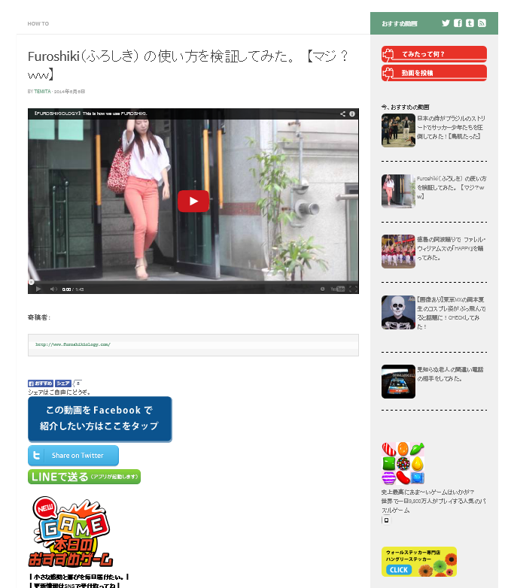

 | クリックしたコンテンツを表示

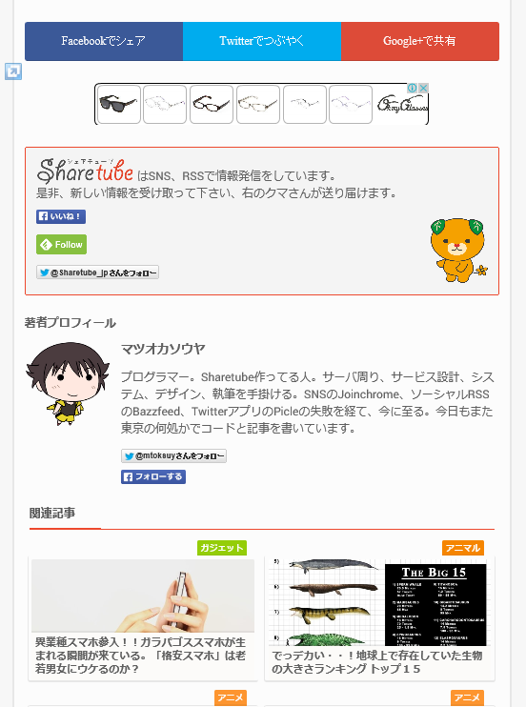

 | コンテンツ下部の拡散ボタンは、Sharetubeの様に横に整列していてほしい |  | ← 了解致しました Google+はなくていいかと思います。（使っている人が少ないため）
 | その下部に広告掲載場所の設置
 | ＦａｃｅｂｏｏｋとTwitterボタンだけでよい（Google+が必要か等相談したい）

 | 関連記事を掲載する場所は確保したい | ← 了解致しました

サイト情報画面に関して
サイト情報に関する画面について
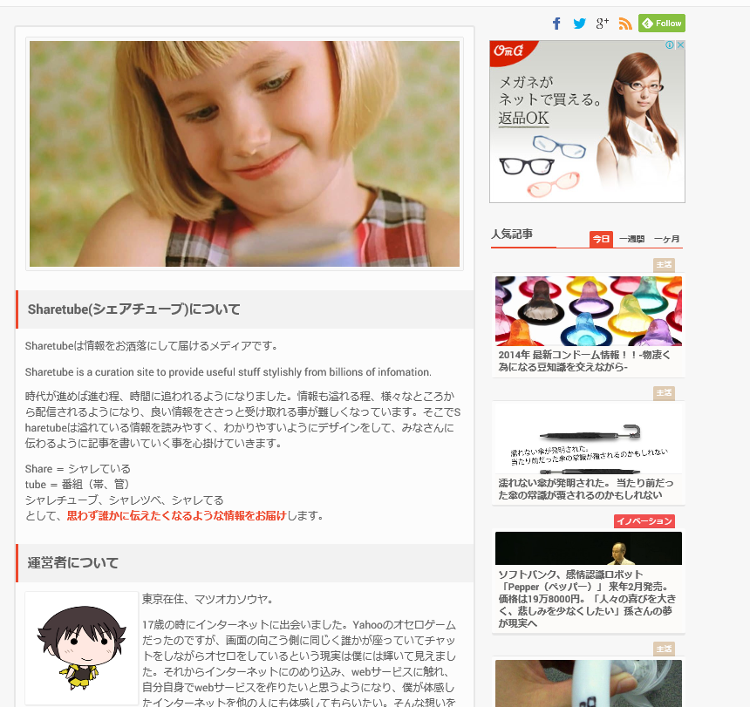
 | Sharetubeの様にサイト情報を掲載できる画面も用意しておきたい | ← 了解致しました

ラフデザイン、トップページ（松岡）
ラフデザイン、トップページ：機能別にわけてみました
 | サイトデザイン的に2カラムでメインカラム内2カラム、サブカラム内1カラム

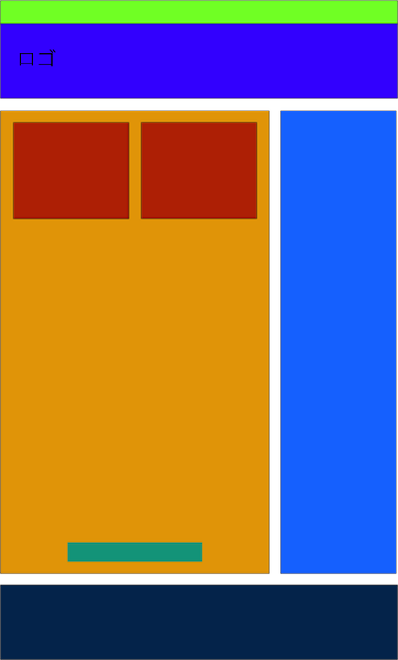
 |  | １. メニュ−バー
 |  | スクロールをした時に追随してくるようにする。

 |  | ２. ヘッダー

 |  | ３. メインカラムに記事を2カラムで表示（1ページに10記事表示など）

 |  | ４. サブカラムにサイドバー機能を表示

 |  | ５. ページング機能表示

 |  | ６. フッダー

ラフデザイン、記事ページ（松岡）
ラフデザイン、記事ページ



 | 記事コンテンツ

 | 並び的に・・・
 | 記事タイトル
 | コンテンツ
 | シェアボタン
 | 関連記事リンク
 | 前後記事リンク

 | こんな感じでひとまずやってみます。

